ReadMe
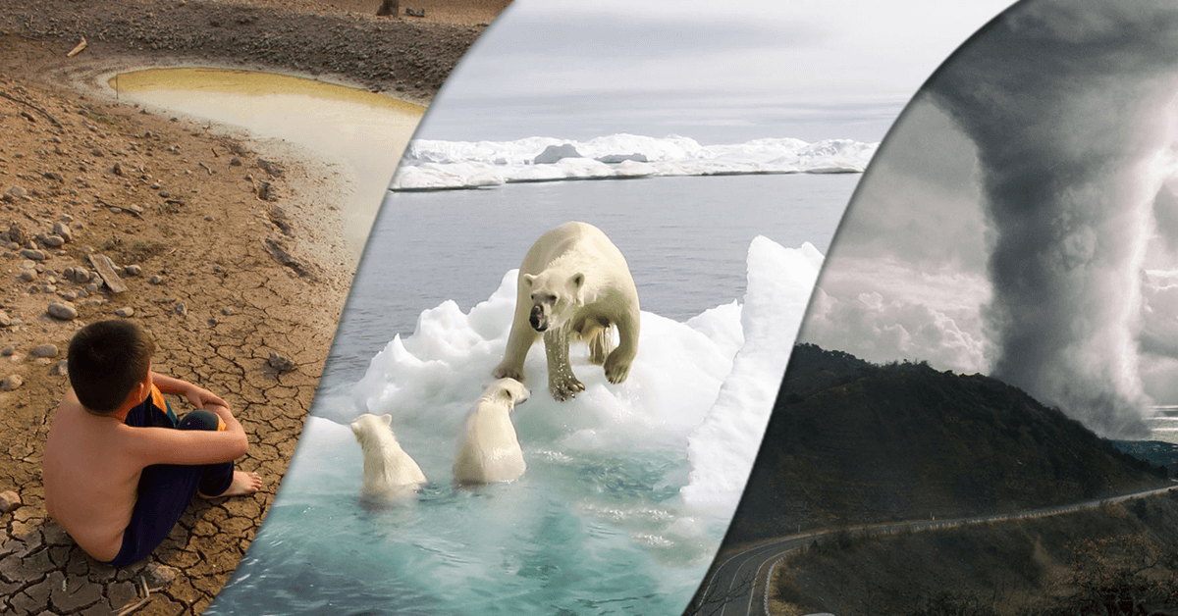

Pessoal, com base no que vimos até então em nossas aulas, gostaria de propor um desafio para vocês. Na aba “Climatic_Change” estou disponibilizando uma base de dados que traz uma série temporal de dados de anomalia de temperatura atmosférica (anomalia = variação da temperatura em relação a média histórica do período analisado), emissões de CO2, CH4 e NO2 mensalmente para 26 anos (1983-2008). A ideia aqui é vocês buscarem avaliar quais fatores tem influênciado na variação da anomalia de temperatura ao longo do tempo. Bem como, responder, com base na análise dos dados disponíveis as seguintes perguntas abaixo: a) Há evidências suficientes que suportem que o planeta está aquecendo nos períodos recentes? b) Existe evidências que suportem que os gases do efeito estufa tem efeito sobre alterações na temperatura do planeta? Após realizar as análises que vocês considerem eficientes para responder tais perguntas, construa um relatório sucinto, contendo uma contextualização do problema, metodologia, resultados (Tabelas, Figuras e descrições das mesmas) e discussão das evidências observadas e que respondem as perguntas acima. Formato do documento: PDF Número de elementos por grupo: até 04 pessoas Data da entrega: 06/05/2024 Submissão via intranet.

